상품제안서
제이에스 초경량 멀티고리 5단 우양산+휴대용 핸디 선풍기 세트 | 상품코드: S47802

 |  |  |  |  |  |  | 02-713-8555 | www.synergygift.co.kr
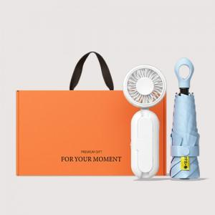 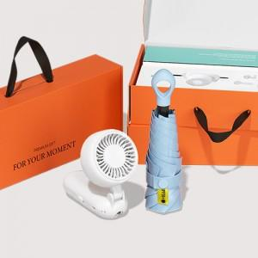 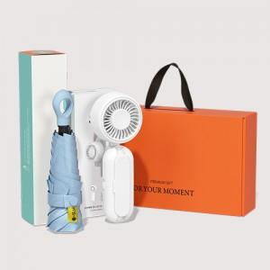

【상세/제작정보】

【인쇄/포장옵션】 | [선풍기] 레이저, [선풍기] DTF필름전사, [우산] 레이저, [우산] 원단1도 / 포장불가능

【공급단가】 | 수량 | 20~ | 100~ | 300~ | 500~ | 1,000~
*VAT별도 | 단가 | 29,120원 | 27,550원 | 26,430원 | 25,530원 | 24,860원

【상품 URL】 | https://www.synergygift.co.kr:443/src/goods_detail.php?gdno=47802

